1225
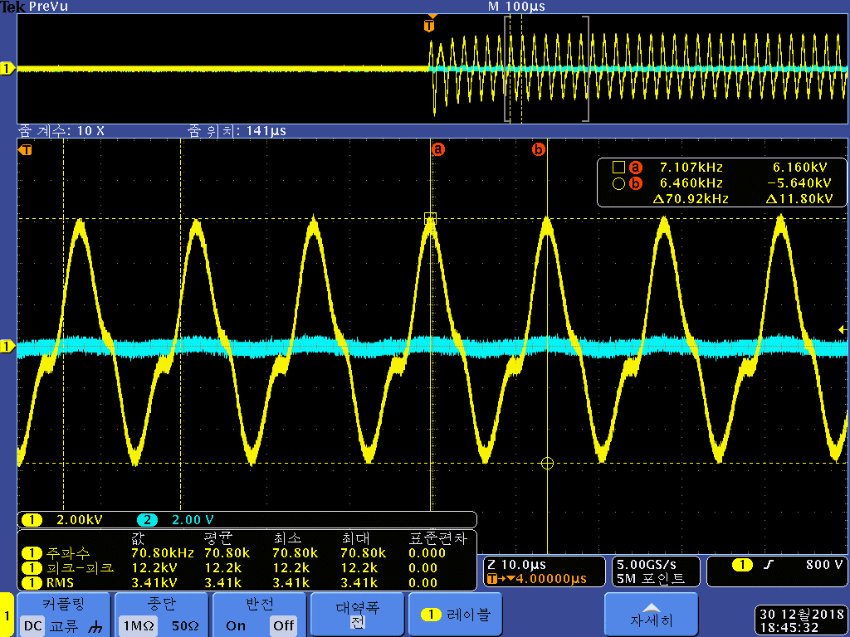
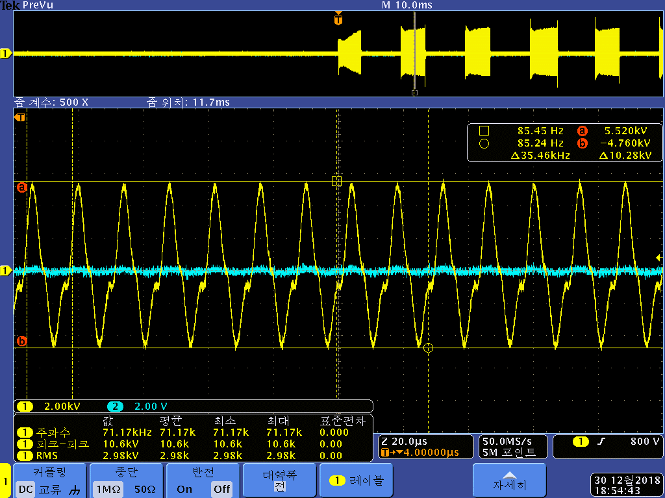
Level | Time[msec/10] |  |  |  | Trans
Low | 3.48 |  |  |  |  | Wire | Turn | Layer | Total Turn | Voltage | 측정
Middle | 5.52 |  |  |  | 1차 | 0.25 | 5 | 1 | 5 | 8 | 8
High | 7.48 |  | 8 | 4 | 2차 | 0.06 | 230 | 7 | 1610 | 2576 | 12200
 |  |  | 0.27 | 0.14
 |  |  | 2.16 | 0.56
+8V | 8.36V
Rising time | 2.72msec

Current
Standby | 0.01
S/V On | 0.28
Plasma On | 0.27 | 8V 외부에서 인가
 | 0.14 | 4V 외부에서 인가

